Reporte de Formatos
TÍTULO |  |  | NOMBRE CORTO |  |  |  | DESCRIPCIÓN
Nombre con fotografía de los inspectores |  |  | ART91FRXLVIII |  |  |  | Nombre y fotografía de los Inspectores, Visitadores o Supervisores, por áreas
Tabla Campos
Ejercicio | Fecha de inicio del periodo que se informa | Fecha de término del periodo que se informa | Clave o nivel del puesto | Denominación del cargo | Fotografía | Nombre del servidor(a) público(a) | Primer apellido del servidor(a) público(a) | Segundo apellido del servidor(a) público(a) | ESTE CRITERIO APLICA A PARTIR DEL 01/07/2023 -> Sexo (catálogo) | Área de adscripción | Fecha de alta en el cargo | Domicilio oficial: Tipo de vialidad (catálogo) | Domicilio oficial: Nombre de vialidad | Domicilio oficial: Número Exterior | Domicilio oficial: Número interior | Domicilio oficial: Tipo de asentamiento (catálogo) | Domicilio oficial: Nombre del asentamiento | Domicilio oficial: Clave de la localidad | Domicilio oficial: Nombre de la localidad | Domicilio oficial: Clave del Municipio | Domicilio oficial: Nombre del municipio o delegación | Domicilio oficial: Clave de la entidad federativa | Domicilio oficial: Nombre de la entidad federativa (catálogo) | Domicilio oficial: Código postal | Número(s) de teléfono oficial | Extensión | Correo electrónico oficial, en su caso | Área(s) responsable(s) que genera(n), posee(n), publica(n) y actualizan la información | Fecha de actualización | Nota
2025 | 2025-10-01 | 2025-12-31 | 18 | Inspector | 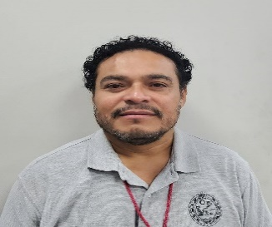 | Jorge Fernando | Gala | Baños | Hombre | Dirección de Desarrollo Urbano y Fisonomía | 2017-09-05 | Avenida | CTM entre Avenida 115 y 125 Norte, SM 053, Mza. 001, Lote 022, Piso 1 | S/n | S/n | Fraccionamiento | La Gran Plaza de la Riviera | 1 | Playa del Carmen | 8 | Playa del Carmen | 23 | Quintana Roo | 77712 | 8773050 | 10123 | dduyf2024-2027@playadelcarmen.gob.mx | Dirección de Desarrollo Urbano y Fisonomía | 2026-01-26
2025 | 2025-10-01 | 2025-12-31 | 18 | Inspector | 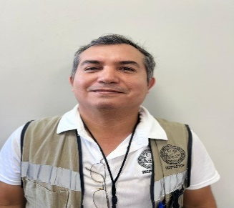 | Carlos | Martínez | Ortega | Hombre | Dirección de Desarrollo Urbano y Fisonomía | 2013-11-30 | Avenida | CTM entre Avenida 115 y 125 Norte, SM 053, Mza. 001, Lote 022, Piso 1 | S/n | S/n | Fraccionamiento | La Gran Plaza de la Riviera | 1 | Playa del Carmen | 8 | Playa del Carmen | 23 | Quintana Roo | 77712 | 8773050 | 10123 | dduyf2024-2027@playadelcarmen.gob.mx | Dirección de Desarrollo Urbano y Fisonomía | 2026-01-26
2025 | 2025-10-01 | 2025-12-31 | 18 | Inspector | 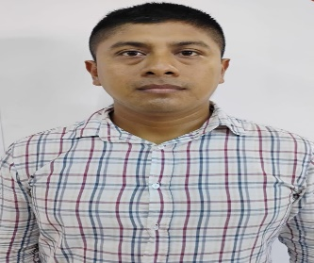 | Oscar Eugenio | Ramirez | Canul | Hombre | Dirección de Desarrollo Urbano y Fisonomía | 2025-09-01 | Avenida | CTM entre Avenida 115 y 125 Norte, SM 053, Mza. 001, Lote 022, Piso 1 | S/n | S/n | Fraccionamiento | La Gran Plaza de la Riviera | 1 | Playa del Carmen | 8 | Playa del Carmen | 23 | Quintana Roo | 77712 | 8773050 | 10123 | dduyf2024-2027@playadelcarmen.gob.mx | Dirección de Desarrollo Urbano y Fisonomía | 2026-01-26
2025 | 2025-10-01 | 2025-12-31 | 18 | Inspector | 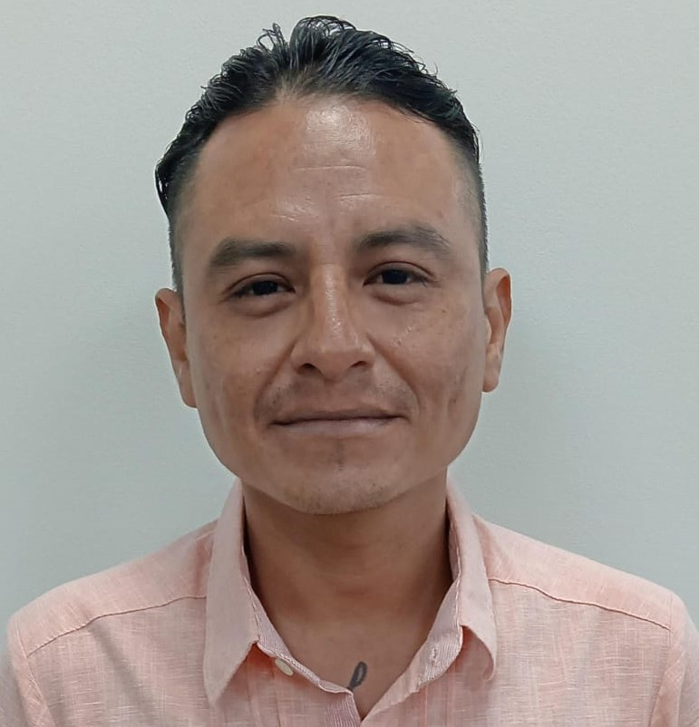 | Jorge Leonardo | Vidal | Sánchez | Hombre | Dirección de Desarrollo Urbano y Fisonomía | 2024-10-01 | Avenida | CTM entre Avenida 115 y 125 Norte, SM 053, Mza. 001, Lote 022, Piso 1 | S/n | S/n | Fraccionamiento | La Gran Plaza de la Riviera | 1 | Playa del Carmen | 8 | Playa del Carmen | 23 | Quintana Roo | 77712 | 8773050 | 10123 | dduyf2024-2027@playadelcarmen.gob.mx | Dirección de Desarrollo Urbano y Fisonomía | 2026-01-26
2025 | 2025-10-01 | 2025-12-31 | 18 | Inspector | 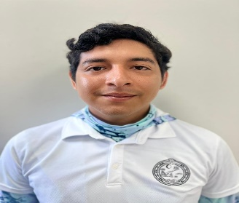 | Cesar Gustavo | Escalante | Sosa | Hombre | Dirección de Desarrollo Urbano y Fisonomía | 2024-10-01 | Avenida | CTM entre Avenida 115 y 125 Norte, SM 053, Mza. 001, Lote 022, Piso 1 | S/n | S/n | Fraccionamiento | La Gran Plaza de la Riviera | 1 | Playa del Carmen | 8 | Playa del Carmen | 23 | Quintana Roo | 77712 | 8773050 | 10123 | dduyf2024-2027@playadelcarmen.gob.mx | Dirección de Desarrollo Urbano y Fisonomía | 2026-01-26
2025 | 2025-10-01 | 2025-12-31 | 18 | Inspector | 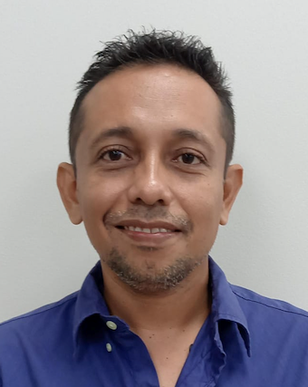 | Jose Gualberto | Corona | Castillo | Hombre | Dirección de Desarrollo Urbano y Fisonomía | 2024-10-01 | Avenida | CTM entre Avenida 115 y 125 Norte, SM 053, Mza. 001, Lote 022, Piso 1 | S/n | S/n | Fraccionamiento | La Gran Plaza de la Riviera | 1 | Playa del Carmen | 8 | Playa del Carmen | 23 | Quintana Roo | 77712 | 8773050 | 10123 | dduyf2024-2027@playadelcarmen.gob.mx | Dirección de Desarrollo Urbano y Fisonomía | 2026-01-26
2025 | 2025-10-01 | 2025-12-31 | 18 | Inspector | 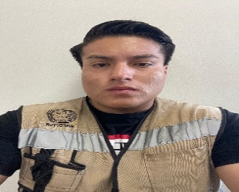 | Hector Said | Diaz | Morales | Hombre | Dirección de Desarrollo Urbano y Fisonomía | 2024-10-11 | Avenida | CTM entre Avenida 115 y 125 Norte, SM 053, Mza. 001, Lote 022, Piso 1 | S/n | S/n | Fraccionamiento | La Gran Plaza de la Riviera | 1 | Playa del Carmen | 8 | Playa del Carmen | 23 | Quintana Roo | 77712 | 8773050 | 10123 | dduyf2024-2027@playadelcarmen.gob.mx | Dirección de Desarrollo Urbano y Fisonomía | 2026-01-26
2025 | 2025-10-01 | 2025-12-31 | 18 | Inspector | 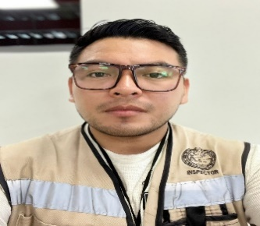 | Luis David | Gongora | Pacheco | Hombre | Dirección de Desarrollo Urbano y Fisonomía | 2024-10-01 | Avenida | CTM entre Avenida 115 y 125 Norte, SM 053, Mza. 001, Lote 022, Piso 1 | S/n | S/n | Fraccionamiento | La Gran Plaza de la Riviera | 1 | Playa del Carmen | 8 | Playa del Carmen | 23 | Quintana Roo | 77712 | 8773050 | 10123 | dduyf2024-2027@playadelcarmen.gob.mx | Dirección de Desarrollo Urbano y Fisonomía | 2026-01-26
2025 | 2025-10-01 | 2025-12-31 | 18 | Inspectora | 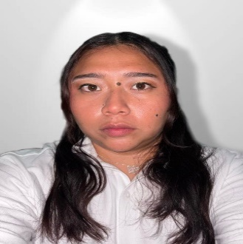 | Nazly Concepcion | Dzib | Gómez | Mujer | Dirección de Desarrollo Urbano y Fisonomía | 2021-07-15 | Avenida | CTM entre Avenida 115 y 125 Norte, SM 053, Mza. 001, Lote 022, Piso 1 | S/n | S/n | Fraccionamiento | La Gran Plaza de la Riviera | 1 | Playa del Carmen | 8 | Playa del Carmen | 23 | Quintana Roo | 77712 | 8773050 | 10123 | dduyf2024-2027@playadelcarmen.gob.mx | Dirección de Desarrollo Urbano y Fisonomía | 2026-01-26

